Úvod
 |  | Ďalšie
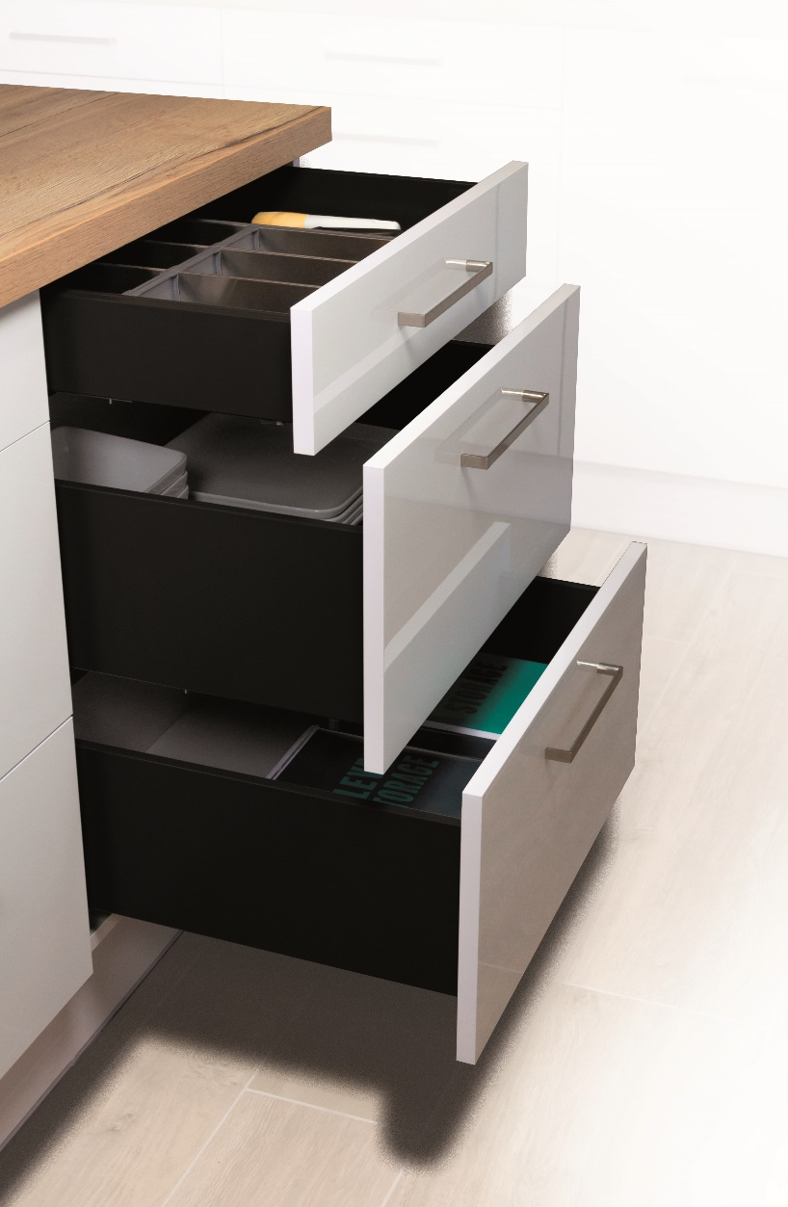

 | StrongMax Planner

 | Konfigurátor pre výpočet čiel a vŕtania zásuviek StrongMax s 18 mm dnom

Verzia 1.00

Menu
 |  |  | Úvod

 | Zásuvky s čelom | Vnútorné zásuvky

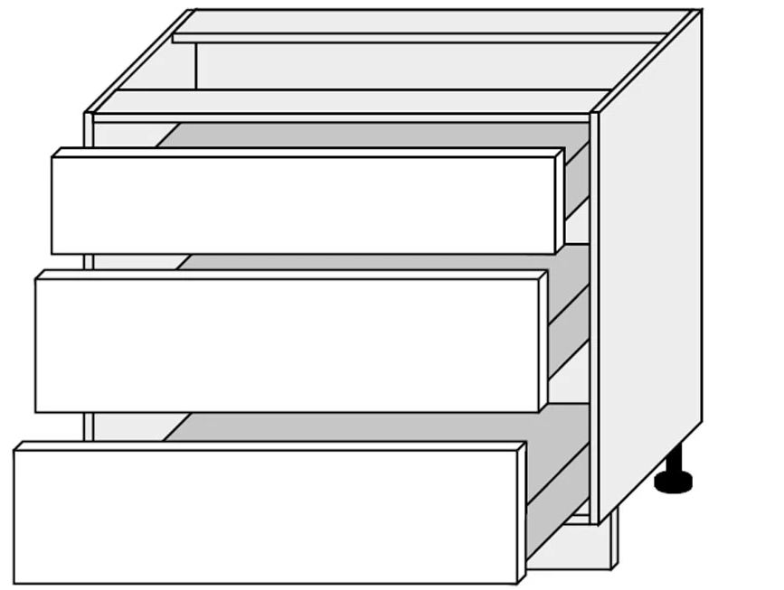

Späť

čelo
 |  |  |  |  |  |  |  | Úvod

 | Rozmery korpusu v mm
 | Výška korpusu (A)
 | Šírka korpusu (B)
 | Maximálna doporučná šírka zásuvky je 1,6 násobok dĺžky výsuvu
 | Hrúbka dna a stropu (C)
 | Hrúbka bokov (D)
 | Medzera hore (E)
 | Medzera medzi čelami (F)
 | Medzera dole (G)
 | Medzera na stranách (H)
 | Dĺžka výsuvov (I)
 | Počet zásuviek
 | Bude čelo s úchytovým profilom ?
 | 0
 | Dopočet výšky čiel |  |  |  | 0.0

 | Pozícia výsuvu | Výška čela | Vyberte farbu | Vyberte výšku bočnice | Sklenená bočnica áno/nie | Kód kompletu | Názov kompletu

Vyplňujte vždy zdola

 | Poznámka: vyplňujte zľava doprava
 | Poznámka: ak vykonáte zmenu, vyplňte všetko znova, inak bude formulár pracovať s nesprávnymi údajmi

 | Späť

 | Vŕtanie boku korpusu
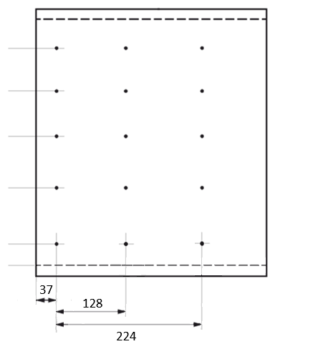

Výška otvorov od dna korpusu |  |  |  |  |  | Prírez dna:

 |  |  |  |  |  | Prírez chrbta:
 |  |  |  |  |  | (pre správny výpočet je potrebné zvoliť výšku bočnice v tabuľke vyššie)

 | 0

